Sheet1 (2)
申购合同
供方：上海 |  |  |  |  |  | 合同标号： |  | WSJ20250324-1
需方：威斯嘉服装有限公司 |  |  |  |  |  | 签订点： | 广东佛山顺德均安镇畅兴工业区均益路9号4楼
产品名称，规格，数量 |  |  |  |  |  | 签订时间： |  | 2025-03-24
客户 | 款号 | PO | 货品名 | 内容 | 码数 |  |  |  |  |  |  |  |  |  |  | 需订数量
 |  |  |  |  | 4 | 6 | 8 | 9 | 10 | 11 | 12 | 13 | 14 | 15 | 16
利丰 | 172876 | 1501463 | 帆布吊牌 | TESSA SKIRT | 不要BCI 先起图稿过来确认 |  |  |  |  |  |  |  |  |  |  | 0
 |  |  | 纸质吊牌 | MID THIGH |  |  |  |  |  |  |  |  |  |  |  | 1122

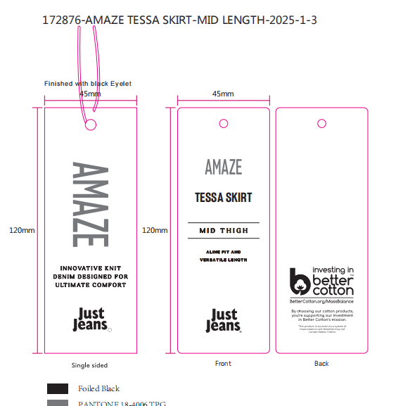

 |  |  |  |  |  |  |  |  |  |  |  |  |  |  |  |  | 240
 |  |  |  |  |  |  |  |  |  |  |  |  |  |  |  |  | 950
 |  |  |  |  |  |  |  |  |  |  |  |  |  |  |  |  | 480
 |  |  |  |  |  |  |  |  |  |  |  |  |  |  |  |  | 120

